상품제안서
명절선물세트 해바라기유1개 라이트팜 6개(7종) | 상품코드: F30127

 |  |  |  |  |  |  | 02-412-0044 | www.easy1.co.kr
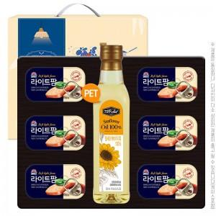

【상세/제작정보】 | 소량 발송 가능합니다

【인쇄/포장옵션】 | / 포장불가능

【공급단가】 | 수량 | 50~ | 100~ | 500~ | 1,000~ | 2,000~
*VAT별도 | 단가 | 12,720원 | 12,500원 | 12,180원 | 11,970원 | 11,660원

【상품 URL】 | http://www.easy1.co.kr/src/goods_detail.php?gdno=30127

